INSTRUCTIVO
1 | FORMATO - MATRIZ DE ELEMENTOS DE PROTECCIÓN PERSONAL
 | CÓDIGO: GTHU-S-FM-015 |  | VERSIÓN: 01
 | FECHA DE APLICACIÓN: NOVIEMBRE DE 2019

Hoja (EPP-básicos)
1. Ingresar el cargo y cantidad de servidores públicos (Columna A) Ingresar la informacion por cargo en una sola casilla: |  | 2. Indicar si aplica la utilización del elemento de protección personal de acuerdo al cargo Columna C (Marque SI o NA), adicionalmente indicar: FRECUENCIA, CANT. MES, V/UNITARIO.
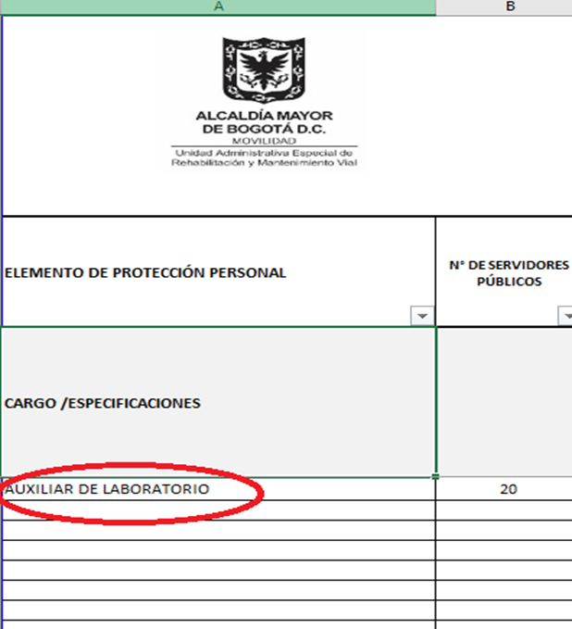 |  | 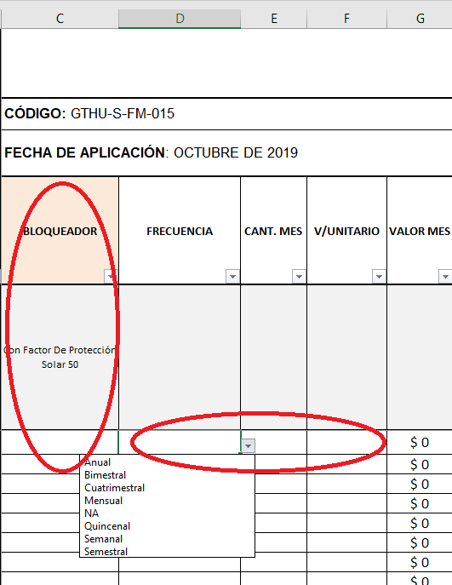

Hoja (Dotación)
1. Ingrese el nombre del CARGO (Columna A.) (IMPORTANTE: Debe estar escrito IDENTICAMENTE como se diligencio en la hoja EPP-básicos) |  | 2. Si el nombre del cargo quedo escrito correctamente aparecera el numero de servidores publicos que se registraron en la hoja EPP-básicos.
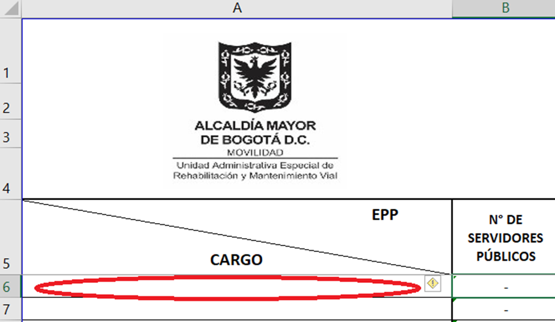 |  | 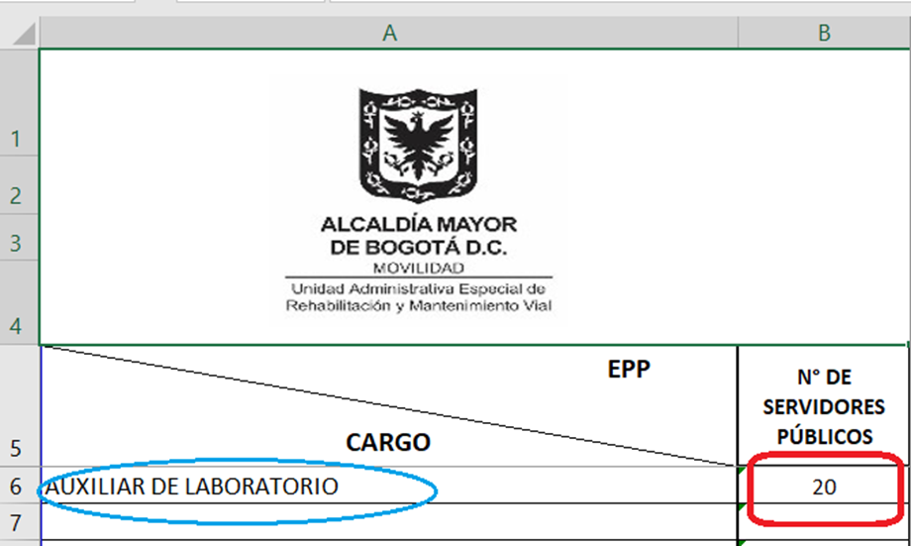
3. Indicar si aplica la utilización de DOTACIÓN de acuerdo al cargo Columna C (Marque SI o NA), |  | 4. Ingrese la frecuencia de la dotación (NA o Cuatrimestral), cantidad y valor unitario.

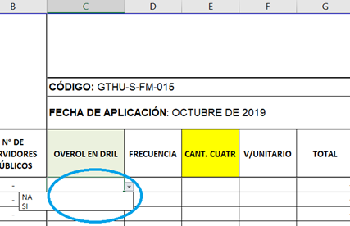 |  | 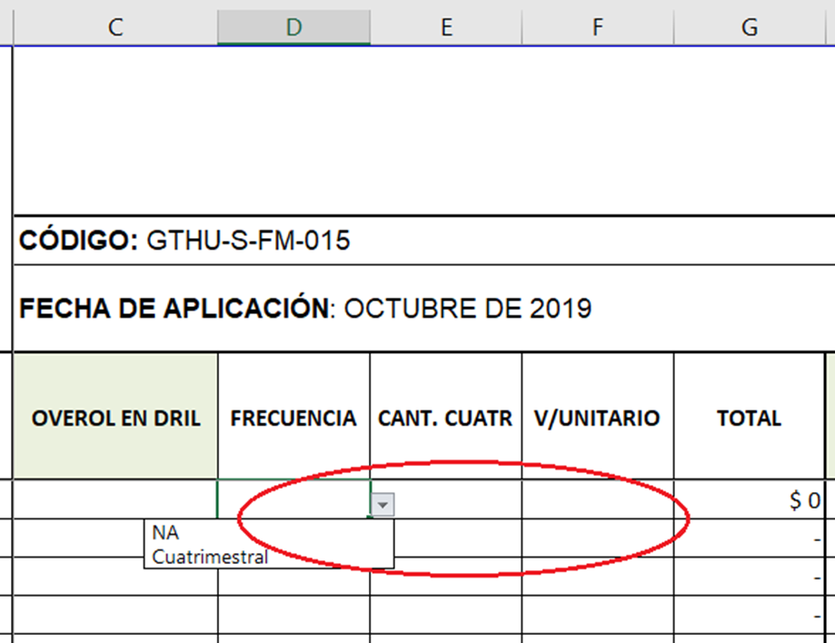

Hoja (Epp Esp y comp)
1. Ingresar cada cargo que le corresponda usar Elementos de protección Personal - EPP Especiales y Complementarios: |  | 2. Ingresar frecuencia, numero de servidores públicos y valor unitario.
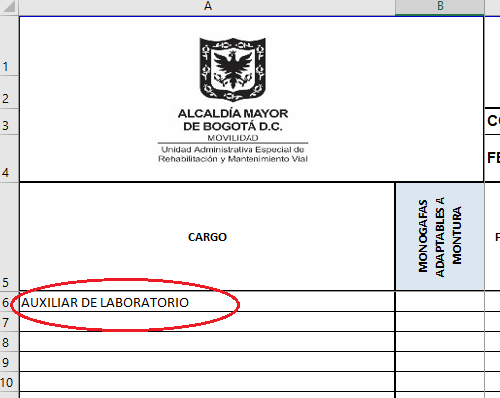 |  | 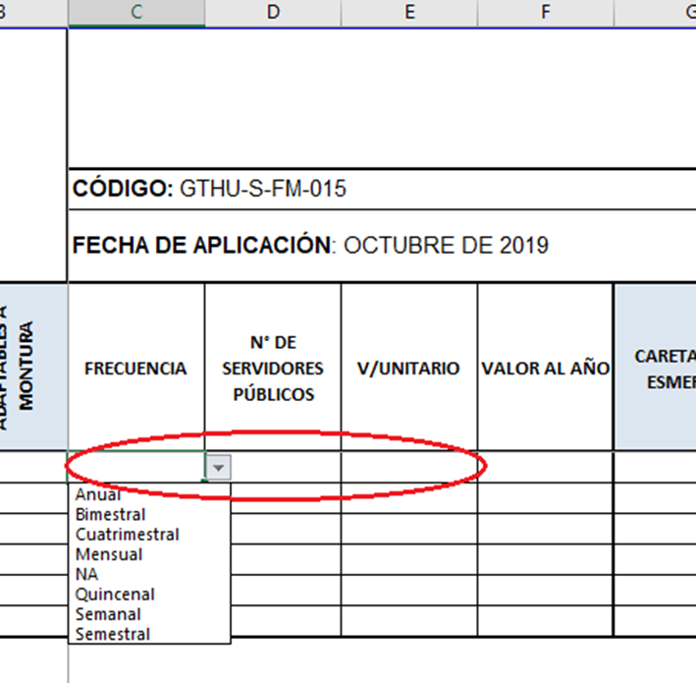

EPP-básicos
 |  | FORMATO - MATRIZ DE ELEMENTOS DE PROTECCIÓN PERSONAL

 |  | CÓDIGO: GTHU-S-FM-015 |  |  |  |  |  |  |  |  |  |  |  |  |  |  | VERSIÓN: 01
 |  | FECHA DE APLICACIÓN: NOVIEMBRE DE 2019
ELEMENTO DE PROTECCIÓN PERSONAL | N° DE SERVIDORES PÚBLICOS | BLOQUEADOR | FRECUENCIA | CANT. MES | V/UNITARIO | VALOR MES | CASCO DIELECTRICO | FRECUENCIA | CANT. MES | V/UNITARIO | VALOR MES | CASCO DIELECTRICO TIPO SAFARI | FRECUENCIA | CANT. MES | V/UNITARIO | VALOR MES | TAFILETE | FRECUENCIA | CANT. MES | V/UNITARIO | VALOR MES | BARBUQUEJO CON 3 PUNTOS DE APOYO | FRECUENCIA | CANT. MES | V/UNITARIO | VALOR MES | IMPERMEABLE | FRECUENCIA | CANT. MES | V/UNITARIO | VALOR MES | CHAQUETA IMPERMEABLE ABUYONADA | FRECUENCIA | CANT. MES | V/UNITARIO | VALOR MES | RODILLERAS | FRECUENCIA | CANT. MES | V/UNITARIO | VALOR MES | GAFAS DE SEGURIDAD LENTE TRANSPARENTE | FRECUENCIA | CANT. MES | V/UNITARIO | VALOR MES | GAFAS DE SEGURIDAD LENTE OSCURO | FRECUENCIA | CANT. MES | V/UNITARIO | VALOR MES | GAFAS PARA SOLDADURA AUTOGENA | FRECUENCIA | CANT. MES | V/UNITARIO | VALOR MES | REPUESTO VIDRIO CLARO GAFAS PARA SOLDADURA AUTOGENA | FRECUENCIA | CANT. MES | V/UNITARIO | VALOR MES | CARETA PARA ESMERILAR | FRECUENCIA | CANT. MES | V/UNITARIO | VALOR MES | VISOR PARA CARETA DE ESMERILAR | FRECUENCIA | CANT. MES | V/UNITARIO | VALOR MES | CARETA PARA SOLDAR | FRECUENCIA | CANT. MES | V/UNITARIO | VALOR MES | MASCARA MEDIA CARA | FRECUENCIA | CANT. MES | V/UNITARIO | VALOR MES | CARTUCHO PARA VAPORES ORGÁNICOS | FRECUENCIA | CANT. MES | V/UNITARIO | VALOR MES | FILTRO PARA MATERIAL PARTICULADO | FRECUENCIA | CANT. MES | V/UNITARIO | VALOR MES | ADAPTADOR PARA INSTALAR FILTOS SOBRE CARTUCHOS | FRECUENCIA | CANT. MES | V/UNITARIO | VALOR MES | MASCARILLA DESECHABLE P95 | FRECUENCIA | CANT. MES | V/UNITARIO | VALOR MES | MASCARILLA DESECHABLE N95 | FRECUENCIA | CANT. MES | V/UNITARIO | VALOR MES | CARTUCHO PARA GASES DE SOLDADURA | FRECUENCIA | CANT. MES | V/UNITARIO | VALOR MES | PROTECTOR AUDITIVO DE INSERCIÓN | FRECUENCIA | CANT. MES | V/UNITARIO | VALOR MES | PROTECTOR AUDITIVO DE COPA | FRECUENCIA | CANT. MES | V/UNITARIO | VALOR MES | GUANTE VAQUETA | FRECUENCIA | CANT. MES | V/UNITARIO | VALOR MES | GUANTES DE NITRILO VERDE LARGO | FRECUENCIA | CANT. MES | V/UNITARIO | VALOR MES | GUANTE G40 | FRECUENCIA | CANT. MES | V/UNITARIO | VALOR MES | GUANTE CAUCHO CAL. 35 | FRECUENCIA | CANT. MES | V/UNITARIO | VALOR MES | GUANTE DIELECTRICO | FRECUENCIA | CANT. MES | V/UNITARIO | VALOR MES | GUANTE CAUCHO MOSQUETERO CAL. 60 | FRECUENCIA | CANT. MES | V/UNITARIO | VALOR MES | PETO PLASTICO | FRECUENCIA | CANT. MES | V/UNITARIO | VALOR MES | PETO VAQUETA | FRECUENCIA | CANT. MES | V/UNITARIO | VALOR MES | GUANTE RESISTENTE AL CALOR | FRECUENCIA | CANT. MES | V/UNITARIO | VALOR MES | MANGAS DE CARNAZA | FRECUENCIA | CANT. MES | V/UNITARIO | VALOR MES | POLAINAS DE CARNAZA | FRECUENCIA | CANT. MES | V/UNITARIO | VALOR MES | PETO CARNAZA | FRECUENCIA | CANT. MES | V/UNITARIO | VALOR MES | TOTAL POR CARGO
CARGO /ESPECIFICACIONES |  | Con Factor De Protección Solar 50 |  |  |  |  | Casco industrial de seguridad, color gris con banda de sudor reemplazable, suspención de 4 puntos en banda de hili de alta resistencia, tipo rachet, con ajuste de altura, ranuras para la colocación de accesorios, dielectrico y con ranuras para barbuquejo (3 puntos, no elastico) |  |  |  |  |  |  |  |  |  |  |  |  |  |  |  |  |  |  |  | Capa impermeable para protección de la lluvia |  |  |  |  |  |  |  |  |  |  |  |  |  |  | Gafas de seguridad con lentes muy ligeros antirayadura, para usar con copas auditivas, almohadillas nasales de autoajuste, marco de espuma, resistentes, antiempañantes, |  |  |  |  |  |  |  |  |  |  |  |  |  |  |  |  |  |  |  |  |  |  |  |  |  |  |  |  |  |  |  |  |  |  | Respirador liviano, libre de mantenimiento, flexible, diseñado para compatibilizar con cartuchos de la linea 6000 de 3M, de material elastomerico, que no cause irritacion, sistema bifiltro para instalar cartuchos para vapores. (Normas Europeas EN136:1998, EN140:1998, EN141:2000, EN143:2000/A1:2006, EN14387:2004 |  |  |  |  | Cartucho multipróposito para vapores organicos, gases acidos, con dispositivo que permita determinar el nivel de saturacion.Linea 6000, Referencia 6006 con diseño trapezoidal, con carbon activado. |  |  |  |  | Filtro para particulas con aceite, con carbon activado y con coraza plastica para protegerlo de salpicduras y humedad, compatible con cartuchos de la serie 6000 - Norma NIOSH P 100 |  |  |  |  | Adaptador para usar cartuchos de la serie 6000 de 3m com filtros para ser protegidos de salpicaduras. |  |  |  |  | Respirador desechable NIOSH P95, con carbon activado para uso en la industria petroquimica, con filtro electrostatico avanzado |  |  |  |  | Respirador desechable NIOSH N95, para material particulado, de buen sello |  |  |  |  |  |  |  |  |  | En material hipoalergenico de elastomero termoplastico o copolimero, reutilizables, lavables, que ingresen all canal auditivo externo cerrándolo de forma hermética, en material no tóxico no irritante, con cuatro membranas de mayor a menor dimensión, con estuche y cuerda, con NRR de 25 decibeles, facilmente adaptables al canal auditivo sin plegarse. |  |  |  |  | Separador de plastico en ABS, almohadillas de espuma de alta densidad, copa ajustable, con NRR de 29 decibeles, cierre hermetico, livianos y buen confort. Tipo diadema o adaptables al casco. |  |  |  |  | Con forro interior en algodón afelpado en todos los dedos, ajuste con puño de seguridad tipo mosquetero con ribete, longitud de 10 pulgadas, para trabajos varios NORMA TÉCNICA 2190 |  |  |  |  | Guante en nitrilo verde Largo 10 pulgadas, con ribete, calibre 16, resistente a solventes y aceites, texturado en palma y manos para buen agarre. |  |  |  |  |  |  |  |  |  |  |  |  |  |  |  |  |  |  |  |  |  |  |  |  |  |  |  |  |  |  |  |  |  |  |  |  |  |  |  | Resistente al calor (KEVLAR) |  |  |  |  | Resistente al calor (KEVLAR) |  |  |  |  | Resistente al calor (KEVLAR)
 |  |  |  |  |  | $ 0 |  |  |  |  | $ 0 |  |  |  |  | $ 0 |  |  |  |  | $ 0 |  |  |  |  | $ 0 |  |  |  |  | $ 0 |  |  |  |  | $ 0 |  |  |  |  | $ 0 |  |  |  |  | $ 0 |  |  |  |  | $ 0 |  |  |  |  | $ 0 |  |  |  |  | $ 0 |  |  |  |  | $ 0 |  |  |  |  | $ 0 |  |  |  |  | $ 0 |  |  |  |  | $ 0 |  |  |  |  | $ 0 |  |  |  |  | $ 0 |  |  |  |  | $ 0 |  |  |  |  | $ 0 |  |  |  |  | $ 0 |  |  |  |  | $ 0 |  |  |  |  | $ 0 |  |  |  |  | $ 0 |  |  |  |  | $ 0 |  |  |  |  | $ 0 |  |  |  |  | $ 0 |  |  |  |  | $ 0 |  |  |  |  | $ 0 |  |  |  |  | $ 0 |  |  |  |  | $ 0 |  |  |  |  | $ 0 |  |  |  |  | $ 0 |  |  |  |  | $ 0 |  |  |  |  | $ 0 |  |  |  |  | $ 0 | $ 0.00
 |  |  |  |  |  | $ 0 |  |  |  |  | $ 0 |  |  |  |  | $ 0 |  |  |  |  | $ 0 |  |  |  |  | $ 0 |  |  |  |  | $ 0 |  |  |  |  | $ 0 |  |  |  |  | $ 0 |  |  |  |  | $ 0 |  |  |  |  | $ 0 |  |  |  |  | $ 0 |  |  |  |  | $ 0 |  |  |  |  | $ 0 |  |  |  |  | $ 0 |  |  |  |  | $ 0 |  |  |  |  | $ 0 |  |  |  |  | $ 0 |  |  |  |  | $ 0 |  |  |  |  | $ 0 |  |  |  |  | $ 0 |  |  |  |  | $ 0 |  |  |  |  | $ 0 |  |  |  |  | $ 0 |  |  |  |  | $ 0 |  |  |  |  | $ 0 |  |  |  |  | $ 0 |  |  |  |  | $ 0 |  |  |  |  | $ 0 |  |  |  |  | $ 0 |  |  |  |  | $ 0 |  |  |  |  | $ 0 |  |  |  |  | $ 0 |  |  |  |  | $ 0 |  |  |  |  | $ 0 |  |  |  |  | $ 0 |  |  |  |  | $ 0 | $ 0.00
 |  |  |  |  |  | $ 0 |  |  |  |  | $ 0 |  |  |  |  | $ 0 |  |  |  |  | $ 0 |  |  |  |  | $ 0 |  |  |  |  | $ 0 |  |  |  |  | $ 0 |  |  |  |  | $ 0 |  |  |  |  | $ 0 |  |  |  |  | $ 0 |  |  |  |  | $ 0 |  |  |  |  | $ 0 |  |  |  |  | $ 0 |  |  |  |  | $ 0 |  |  |  |  | $ 0 |  |  |  |  | $ 0 |  |  |  |  | $ 0 |  |  |  |  | $ 0 |  |  |  |  | $ 0 |  |  |  |  | $ 0 |  |  |  |  | $ 0 |  |  |  |  | $ 0 |  |  |  |  | $ 0 |  |  |  |  | $ 0 |  |  |  |  | $ 0 |  |  |  |  | $ 0 |  |  |  |  | $ 0 |  |  |  |  | $ 0 |  |  |  |  | $ 0 |  |  |  |  | $ 0 |  |  |  |  | $ 0 |  |  |  |  | $ 0 |  |  |  |  | $ 0 |  |  |  |  | $ 0 |  |  |  |  | $ 0 |  |  |  |  | $ 0 | $ 0.00
...
 |  |  |  |  |  | $ 0
 |  |  |  |  |  | $ 0 |  |  |  |  | $ 0
 |  |  |  |  |  | $ 0 |  |  |  |  | $ 0
TOTALES |  |  |  |  |  | $ 0 |  |  |  |  | $ 0
...
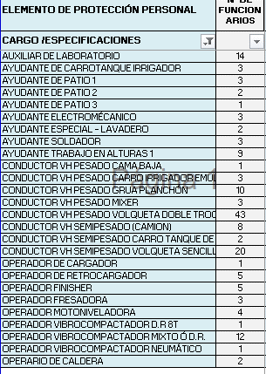
CURSO DE TRABJO EN ALTURAS 164
 |  |  |  | CURSO ESPACIOS CONFINADOS 34
